상품제안서
로지텍 MX 마스터 3S 무선 마우스 | 상품코드: S39011

 |  |  |  |  |  |  | 02-713-8555 | www.synergygift.co.kr
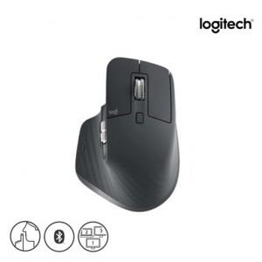 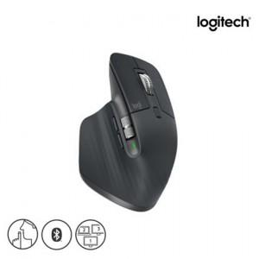 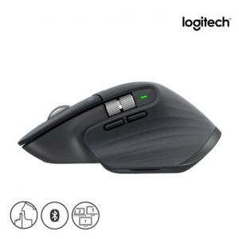

【상세/제작정보】 | <p><span style="font-size: 12pt;">※ 로지텍코리아 공식수입 정품입니다!</span>&nbsp;​</p><p>&nbsp;</p>

【인쇄/포장옵션】 | [마우스] 레이저, [패키지] 스티커 / 포장지포장

【공급단가】 | 수량 | 10~ | 100~ | 200~ | 300~ | 500~
*VAT별도 | 단가 | 133,750원 | 125,660원 | 120,510원 | 117,420원 | 109,760원

【상품 URL】 | https://www.synergygift.co.kr:443/src/goods_detail.php?gdno=39011

